상품제안서
지니큐 대용량 무드등 제습기1100mL | 상품코드: S27763

 |  |  |  |  |  |  | 02-713-8555 | www.synergygift.co.kr
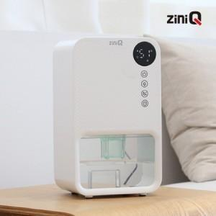 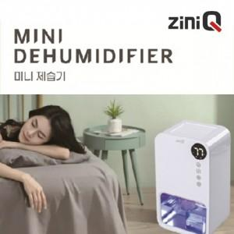

【상세/제작정보】

【인쇄/포장옵션】 | 레이저 / 포장지포장

【공급단가】 | 수량 | 10~ | 30~ | 50~ | 100~ | 500~
*VAT별도 | 단가 | 43,130원 | 40,500원 | 39,200원 | 38,200원 | 36,600원

【상품 URL】 | https://www.synergygift.co.kr:443/src/goods_detail.php?gdno=27763

